Stock #201 Foppapedretti
Stock: | #201 Foppapedretti

IMG | EAN | DESCRIPTION | BRAND | QTY | RETAIL PRICE | TOTAL RETAIL PRICE
 | 8013440089445 | MOBILE CON RUOTE PORTA TV GRAN TEATRO 42 NERO/TITANIO | FOPPAPEDRETTI | 64 | € 539.00 | 34,496.00 €
 | 8013440089452 | MOBILE CON RUOTE PORTA TV GRAN TEATRO 65 NERO/TITANIO | FOPPAPEDRETTI | 76 | € 690.00 | 52,440.00 €
 | 8013440137788 | ILQUOTIDIANO PORTAGIORNALI | FOPPAPEDRETTI | 543 | € 39.00 | 21,177.00 €
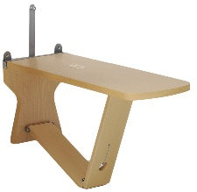 | 8013440110545 | PANKA PANCA RECLINABILE NATURAL | FOPPAPEDRETTI | 170 | € 139.00 | 23,630.00 €
 | 8013440110521 8013440110545 8013440110545 | PANCHE + TAVOLO NATURAL | FOPPAPEDRETTI | 10 | € 497.00 | 4,970.00 €
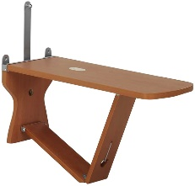 | 8013440110552 | PANKA PANCA RECLINABILE NOCE | FOPPAPEDRETTI | 129 | € 144.00 | 18,576.00 €
 | 8013440110538 8013440110552 8013440110552 | 2 PANCHE + TAVOLO NOCE | FOPPAPEDRETTI | 114 | € 527.00 | 60,078.00 €
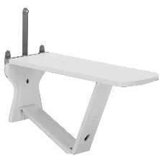 | 8013440110873 | PANKA PANCA RECLINABILE BIANCO *2 | FOPPAPEDRETTI | 110 | € 144.00 | 15,840.00 €
 | 8013440083351 | ANGOLOSO SCRIV/NATURALE | FOPPAPEDRETTI | 14 | € 498.00 | 6,972.00 €
 | 8013440083368 | ANGOLOSO SCRIV/LATTEMIELE | FOPPAPEDRETTI | 20 | € 498.00 | 9,960.00 €
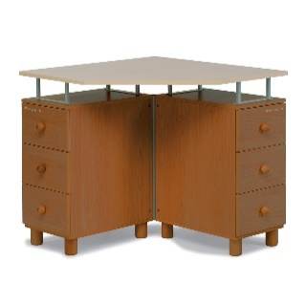 | 8013440083375 | ANGOLOSO SCRIV/NOCE | FOPPAPEDRETTI | 21 | € 498.00 | 10,458.00 €
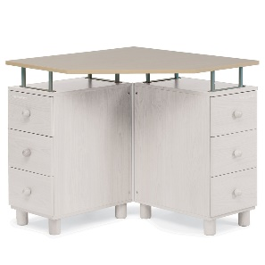 | 8013440083382 | ANGOLOSO SCRIV/BIANCO | FOPPAPEDRETTI | 5 | € 498.00 | 2,490.00 €
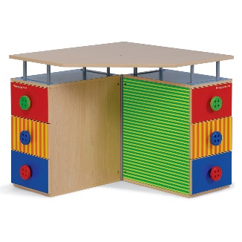 | 8013440083405 | ANGOLOSO SCRIV/RIGHE & POIS | FOPPAPEDRETTI | 5 | € 498.00 | 2,490.00 €
 |  |  |  | 1281 |  | 263,577.00 €

